Gráficos de Preços
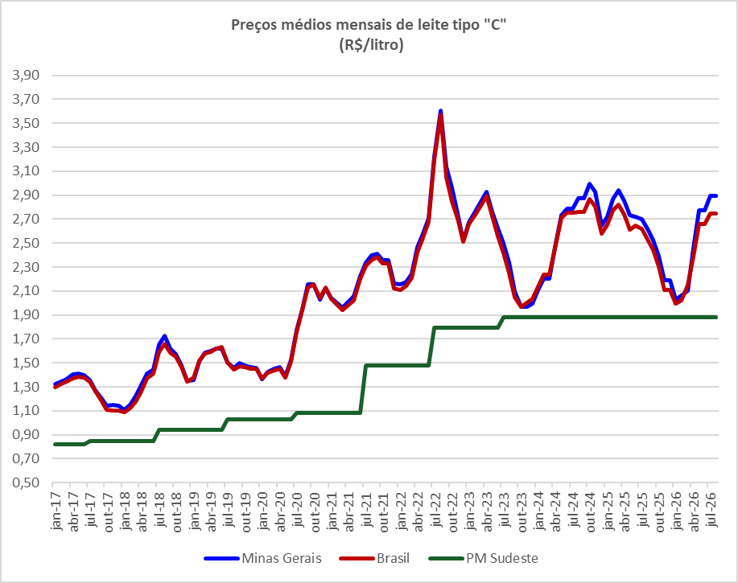

Leite - Preços Mínimos de Garantia (R$/litro)
Safra | Sul e Sudeste | Centro-Oeste (exceto MT) | Norte e MT | Nordeste | Vigência
2020/21 | 1.08 | 1.06 | 0.96 | 1.10 | jul/2020 a jun/2021
2021/22 | 1.48 | 1.34 | 1.21 | 1.39 | jul/2021 a jun/2022
2022/23 | 1.79 | 1.87 | 1.38 | 1.69 | jul/2022 a jun/2023
2023/24 | 1.88 | 1.87 | 1.38 | 2.17 | jul/2023 a jun/2024
2024/25 | 1.88 | 1.87 | 1.38 | 2.17 | jul/2024 a jun/2025
2025/26 | 1.88 | 1.87 | 1.38 | 2.17 | jul/2025 a jun/2026
Fonte: Conab

